【参考】位置図
○位置図（例）
 |  |  | 業者名

 | 会社及び資機材置場地図
 |  | 令和 年 月 日 現在

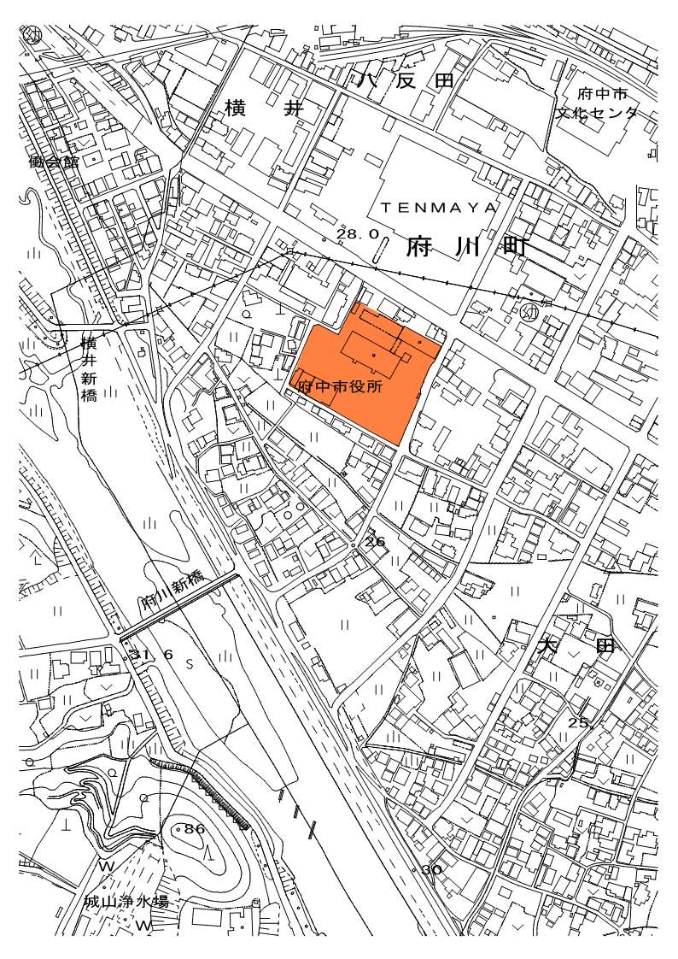
資材倉庫

